엑셀함수소개
01. 재무모델링에서 주로 사용하는 엑셀 함수 소개

1. 수학 및 통계 함수
 | SUM() |  |  | 지정된 범위의 합계액을 계산
 | AVERAGE() |  |  | 지정된 범위의 평균 값을 계산
 | MEDIAN() |  |  | 지정된 범위의 중앙값을 계산
 | MIN(), MAX() |  |  | 범위 내 최소값과 최대값을 찾음

2. 논리 함수
 | IF() |  |  | 조건이 참인지 거짓인지에 따라 다른 값을 반환
 | AND() |  |  | 여러 조건을 조합하여 논리적 테스트 수행(모든 인수가 TRUE면 TRUE 반환)
 | OR() |  |  | 여러 조건을 조합하여 논리적 테스트 수행(하나의 인수가 TRUE면 TRUE 반환)
 | NOT() |  |  | 논리 값을 반전시킴

3. 날짜 및 시간 함수
 | DATE() |  |  | 특정 날짜 생성 |  |  |  |  | =DATE(2024, 1, 4) |  | 2024-01-04
 | YEAR() |  |  | 날짜에서 연도 추출 |  |  |  |  | =YEAR(J16) |  | 2024
 | MONTH() |  |  | 날짜에서 월 추출 |  |  |  |  | =MONTH(J16) |  | 1
 | DAY() |  |  | 날짜에서 일 추출 |  |  |  |  | =DAY(J16) |  | 4
 | EOMONTH() |  |  | 지정된 날짜로부터 특정 개월 수 후의 월 마지막날 반환 |  |  |  |  | =EOMONTH(J16, 1) |  | 2024-02-29

4. 조건부 서식 및 배열 함수
 | SUMIFS() |  |  | 조건에 따라 범위의 합계를 계산
 | COUNTIFS() |  |  | 조건을 충족하는 셀의 개수를 계산
 | AVERAGEIFS() |  |  | 조건을 만족하는 값들의 평균을 계산

 | 샘플데이터를 이용한 함수 사용 예시
 |  | 샘플데이터 : 일별 객실 판매 데이터
 |  |  | 계좌ID | 날짜 | 구분 | 거래처 | 입금액 | 출금액 | 비고 |  | SUMIFS(sum_range, criteria_range1, criteria1, criteria_range2, criteria2, ...)
 |  |  | hana1234 | 2024-01-03 | 객실수입 | 호텔스닷컴 | 30,000,000 | 0 | 객실 매출 |  | =SUMIFS($H$31:$H$83,$G$31:$G$83,"호텔스닷컴",$E$31:$E$83,">=2024-01-16")
 |  |  | hana1234 | 2024-01-04 | 객실수입 | 호텔스넷 | 35,000,000 | 0 | 객실 매출 |  | 270000000
 |  |  | hana1234 | 2024-01-05 | 객실수입 | 호텔스닷컴 | 23,000,000 | 0 | 객실 매출
 |  |  | hana1234 | 2024-01-06 | 객실수입 | 호텔스넷 | 33,000,000 | 0 | 객실 매출 |  | COUNTIFS(criteria_range1, criteria1, criteria_range2, criteria2, ...)
 |  |  | hana1234 | 2024-01-07 | 객실수입 | 호텔스닷컴 | 27,000,000 | 0 | 객실 매출 |  | =COUNTIFS($G$31:$G$83,"호텔스닷컴",$E$31:$E$83,">=2024-01-16")
 |  |  | hana1234 | 2024-01-08 | 객실수입 | 호텔스넷 | 26,000,000 | 0 | 객실 매출 |  | 11
 |  |  | hana1234 | 2024-01-09 | 객실수입 | 호텔스닷컴 | 38,000,000 | 0 | 객실 매출
 |  |  | hana1234 | 2024-01-10 | 객실수입 | 호텔스넷 | 37,000,000 | 0 | 객실 매출 |  | AVERAGEIFS(average_range, criteria_range1, criteria1, criteria_range2, criteria2, ...)
 |  |  | hana1234 | 2024-01-11 | 객실수입 | 호텔스닷컴 | 35,000,000 | 0 | 객실 매출 |  | =AVERAGEIFS($H$31:$H$83,$G$31:$G$83,"호텔스닷컴",$E$31:$E$83,">=2024-01-16")
 |  |  | hana1234 | 2024-01-12 | 객실수입 | 호텔스넷 | 38,000,000 | 0 | 객실 매출 |  | 24545454.545
 |  |  | hana1234 | 2024-01-13 | 객실수입 | 호텔스닷컴 | 21,000,000 | 0 | 객실 매출
 |  |  | hana1234 | 2024-01-14 | 객실수입 | 호텔스넷 | 34,000,000 | 0 | 객실 매출
 |  |  | hana1234 | 2024-01-15 | 객실수입 | 호텔스닷컴 | 23,000,000 | 0 | 객실 매출
 |  |  | hana1234 | 2024-01-16 | 객실수입 | 호텔스넷 | 20,000,000 | 0 | 객실 매출
 |  |  | hana1234 | 2024-01-17 | 객실수입 | 호텔스닷컴 | 37,000,000 | 0 | 객실 매출
 |  |  | hana1234 | 2024-01-18 | 객실수입 | 호텔스넷 | 36,000,000 | 0 | 객실 매출
 |  |  | hana1234 | 2024-01-19 | 객실수입 | 호텔스닷컴 | 33,000,000 | 0 | 객실 매출
 |  |  | hana1234 | 2024-01-20 | 객실수입 | 호텔스넷 | 30,000,000 | 0 | 객실 매출
 |  |  | hana1234 | 2024-01-21 | 객실수입 | 호텔스닷컴 | 35,000,000 | 0 | 객실 매출
 |  |  | hana1234 | 2024-01-22 | 객실수입 | 호텔스넷 | 22,000,000 | 0 | 객실 매출
 |  |  | hana1234 | 2024-01-23 | 객실수입 | 호텔스닷컴 | 33,000,000 | 0 | 객실 매출
 |  |  | hana1234 | 2024-01-24 | 객실수입 | 호텔스넷 | 33,000,000 | 0 | 객실 매출
 |  |  | hana1234 | 2024-01-25 | 객실수입 | 호텔스닷컴 | 33,000,000 | 0 | 객실 매출
 |  |  | hana1234 | 2024-01-26 | 객실수입 | 호텔스넷 | 23,000,000 | 0 | 객실 매출
 |  |  | hana1234 | 2024-01-27 | 객실수입 | 호텔스닷컴 | 28,000,000 | 0 | 객실 매출
 |  |  | hana1234 | 2024-01-28 | 객실수입 | 호텔스넷 | 32,000,000 | 0 | 객실 매출
 |  |  | hana1234 | 2024-01-29 | 객실수입 | 호텔스닷컴 | 39,000,000 | 0 | 객실 매출
 |  |  | hana1234 | 2024-01-30 | 객실수입 | 호텔스넷 | 38,000,000 | 0 | 객실 매출
 |  |  | hana1234 | 2024-01-31 | 객실수입 | 호텔스닷컴 | 32,000,000 | 0 | 객실 매출
 |  |  | hana4321 | 2024-01-21 | 급여 | 종업원급여 | 0 | 180,000,000 | 종업원급여
 |  |  | hana4321 | 2024-01-08 | 판매수수료 | 호텔스넷 | 0 | 4,700,000 | 객실판매수수료
 |  |  | hana4321 | 2024-01-14 | 판매수수료 | 호텔스넷 | 0 | 5,450,000 | 객실판매수수료
 |  |  | hana4321 | 2024-01-20 | 판매수수료 | 호텔스넷 | 0 | 4,300,000 | 객실판매수수료
 |  |  | hana4321 | 2024-01-26 | 판매수수료 | 호텔스넷 | 0 | 3,900,000 | 객실판매수수료
 |  |  | hana4321 | 2024-01-30 | 판매수수료 | 호텔스넷 | 0 | 3,500,000 | 객실판매수수료
 |  |  | hana4321 | 2024-01-07 | 판매수수료 | 호텔스닷컴 | 0 | 4,000,000 | 객실판매수수료
 |  |  | hana4321 | 2024-01-13 | 판매수수료 | 호텔스닷컴 | 0 | 4,700,000 | 객실판매수수료
 |  |  | hana4321 | 2024-01-19 | 판매수수료 | 호텔스닷컴 | 0 | 4,650,000 | 객실판매수수료
 |  |  | hana4321 | 2024-01-25 | 판매수수료 | 호텔스닷컴 | 0 | 5,050,000 | 객실판매수수료
 |  |  | hana4321 | 2024-01-31 | 판매수수료 | 호텔스닷컴 | 0 | 4,950,000 | 객실판매수수료
 |  |  | hana4321 | 2024-01-03 | 고객용품비 | ABC용품사 | 0 | 3,000,000 | 고객용품비 지출
 |  |  | hana4321 | 2024-01-10 | 고객용품비 | ABC용품사 | 0 | 21,900,000 | 고객용품비 지출
 |  |  | hana4321 | 2024-01-17 | 고객용품비 | ABC용품사 | 0 | 20,800,000 | 고객용품비 지출
 |  |  | hana4321 | 2024-01-24 | 고객용품비 | ABC용품사 | 0 | 22,200,000 | 고객용품비 지출
 |  |  | hana4321 | 2024-01-31 | 고객용품비 | ABC용품사 | 0 | 22,500,000 | 고객용품비 지출
 |  |  | hana4321 | 2024-01-19 | 수도광열비 | 수도광열비 | 0 | 45,200,000 | 수도광열비 등
 |  |  | hana4321 | 2024-01-24 | 노무용역비 | 노무용역사 | 0 | 180,800,000 | 노무용역비
 |  |  | hana4321 | 2024-01-10 | 세금과공과 | 세금과공과 | 0 | 90,400,000 | 세금과공과
 |  |  | hana4321 | 2024-01-03 | 기타영업비용 | A사 | 0 | 19,000,000 | 영업비용A
 |  |  | hana4321 | 2024-01-10 | 기타영업비용 | B사 | 0 | 20,000,000 | 영업비용B
 |  |  | hana4321 | 2024-01-17 | 기타영업비용 | A사 | 0 | 17,000,000 | 영업비용C
 |  |  | hana4321 | 2024-01-24 | 기타영업비용 | C사 | 0 | 18,000,000 | 영업비용D
 |  |  | hana4321 | 2024-01-31 | 기타영업비용 | C사 | 0 | 19,000,000 | 영업비용E

5. 참조 및 조회 함수

 | VLOOKUP() |  |  |  |  |  |  |  |  |  | HLOOKUP() |  |  |  |  | XLOOKUP() | INDEX() | MATCH() | INDEX()와 MATCH() 결합 사용
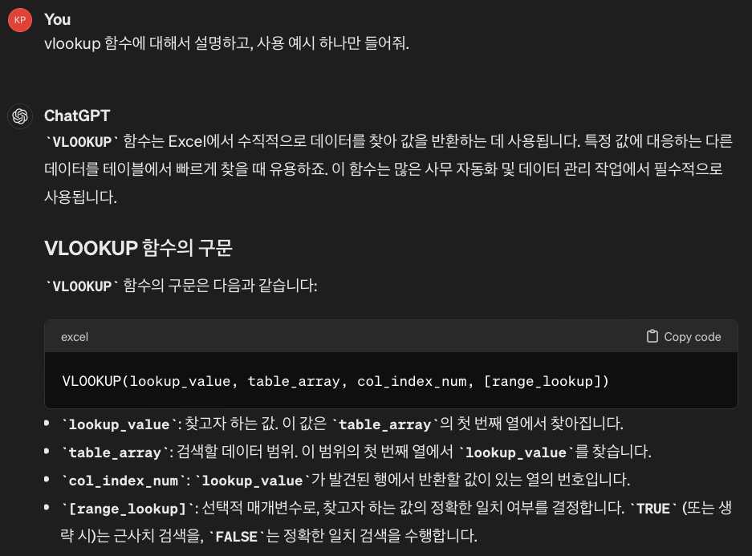
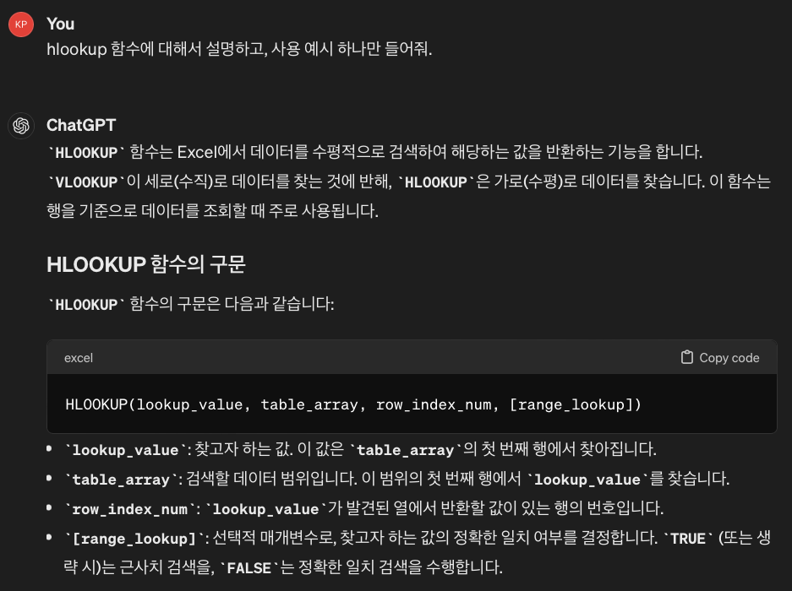
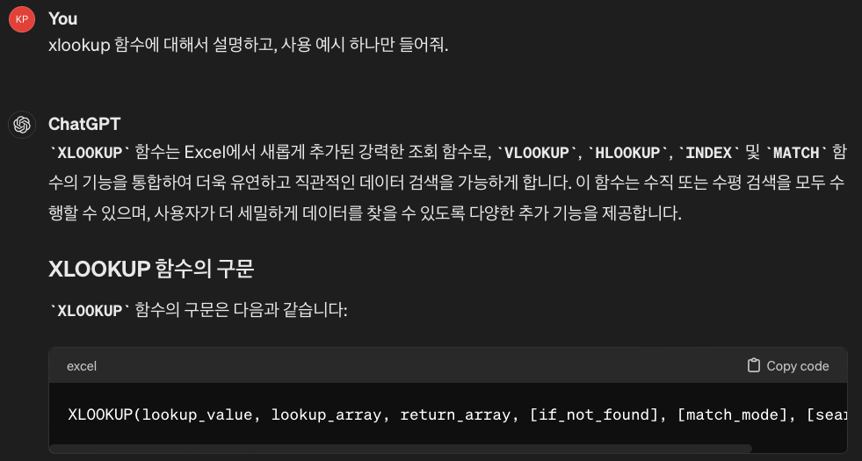
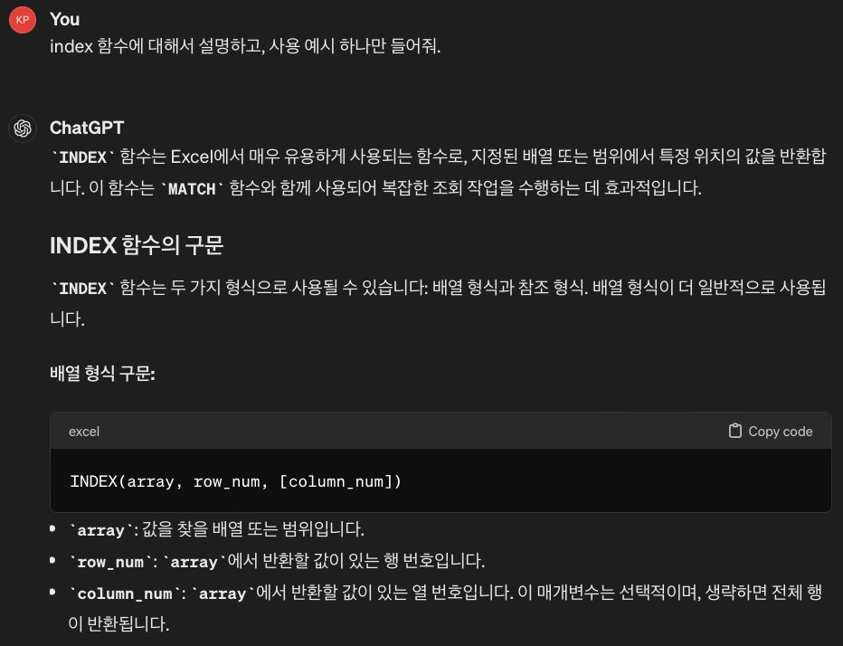
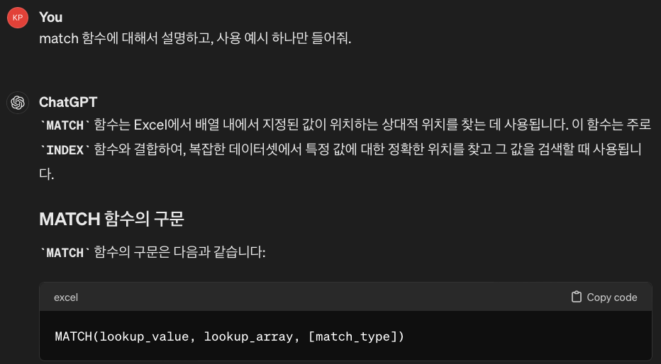
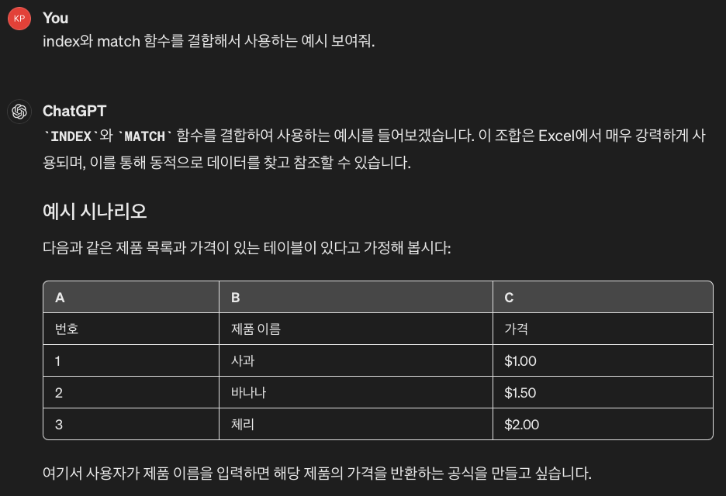

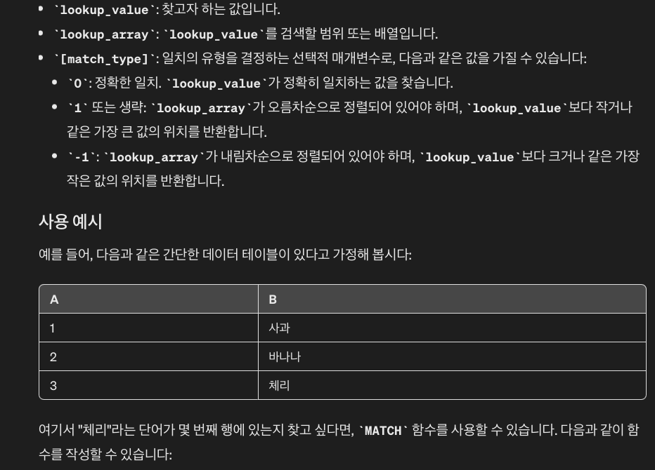
 |  |  |  |  |  |  |  |  |  |  |  |  |  |  |  | XLOOKUP(lookup_value, lookup_array, return_array, [if_not_found], [match_mode], [search_mode])

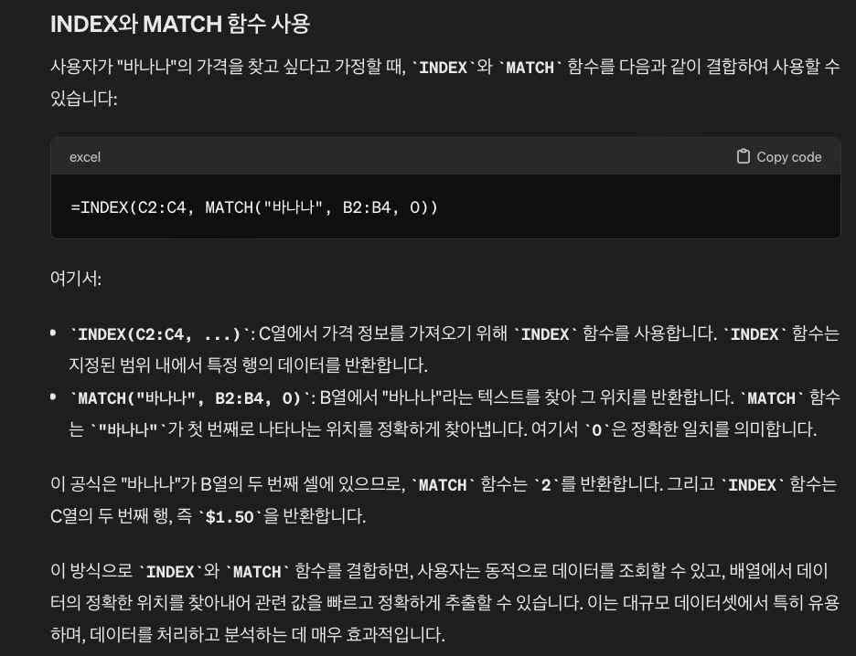

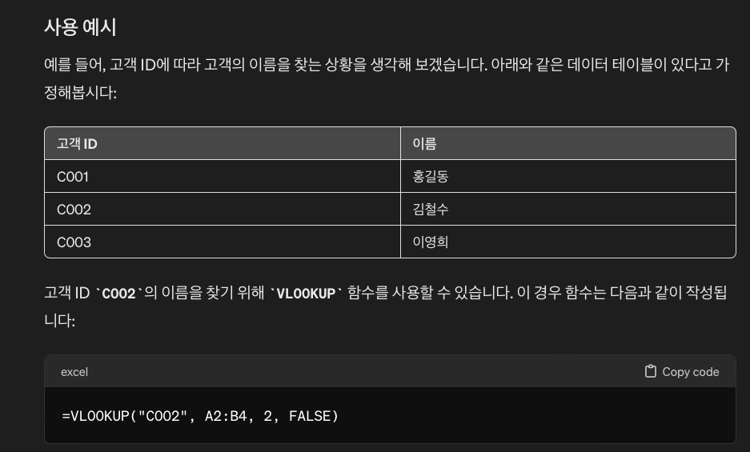
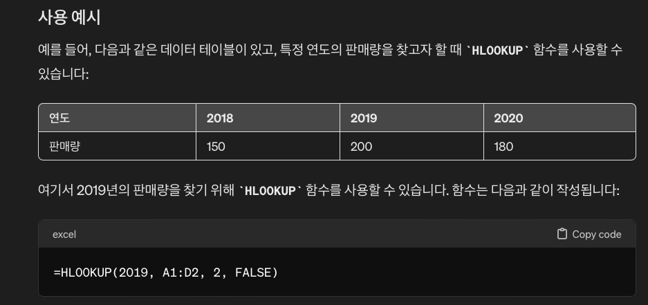
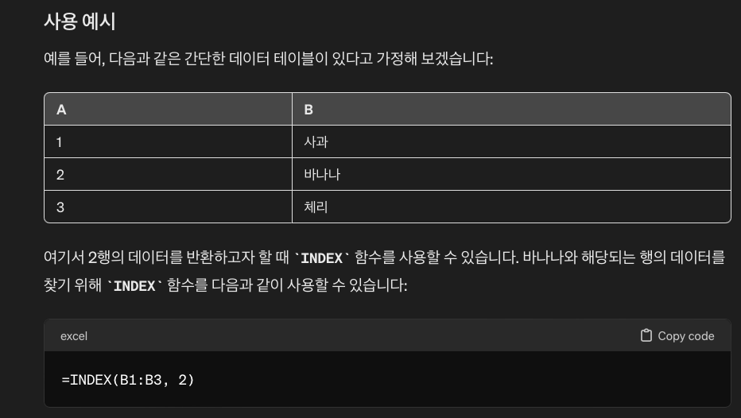

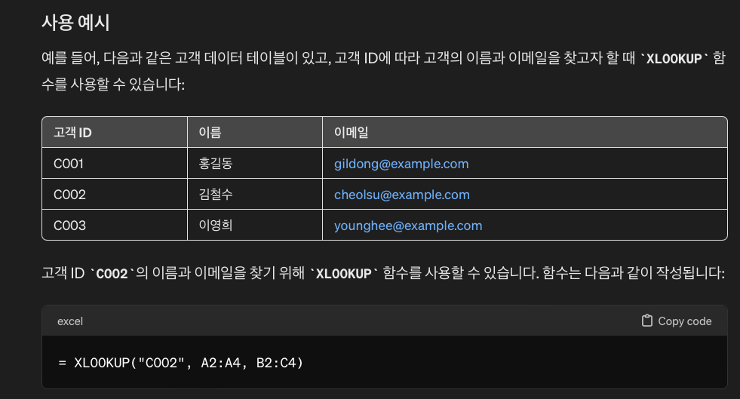


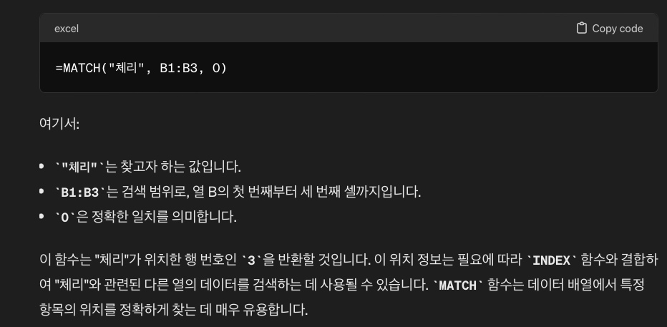



 | 샘플데이터를 이용한 함수 사용 예시
 |  | 샘플데이터 : 월별 객실 판매단가 가정
 |  |  |  | 1월 | 2월 | 3월 | 4월 | 5월 | 6월 | 7월 | 8월 | 9월 | 10월 | 11월 | 12월
 |  |  | TypeA | 130,000 | 130,000 | 100,000 | 100,000 | 100,000 | 100,000 | 130,000 | 130,000 | 100,000 | 100,000 | 100,000 | 130,000
 |  |  | TypeB | 150,000 | 150,000 | 120,000 | 120,000 | 120,000 | 120,000 | 150,000 | 150,000 | 120,000 | 120,000 | 120,000 | 150,000
 |  |  | TypeC | 250,000 | 250,000 | 200,000 | 200,000 | 200,000 | 200,000 | 250,000 | 250,000 | 200,000 | 200,000 | 200,000 | 250,000

 |  | VLOOKUP 이용 데이터 가져오기
 |  |  | 1 | 2 | 3 | 4 | 5 | 6 | 7 | 8 | 9 | 10 | 11 | 12 | 13
 |  |  |  | 1월 | 2월 | 3월 | 4월 | 5월 | 6월 | 7월 | 8월 | 9월 | 10월 | 11월 | 12월
 |  |  | TypeA | 130,000 | 130,000 | 100,000 | 100,000 | 100,000 | 100,000 | 130,000 | 130,000 | 100,000 | 100,000 | 100,000 | 130,000
 |  |  | TypeB | 150,000 | 150,000 | 120,000 | 120,000 | 120,000 | 120,000 | 150,000 | 150,000 | 120,000 | 120,000 | 120,000 | 150,000
 |  |  | TypeC | 250,000 | 250,000 | 200,000 | 200,000 | 200,000 | 200,000 | 250,000 | 250,000 | 200,000 | 200,000 | 200,000 | 250,000

 |  | HLOOKUP 이용 데이터 가져오기
 |  |  |  | 1월 | 2월 | 3월 | 4월 | 5월 | 6월 | 7월 | 8월 | 9월 | 10월 | 11월 | 12월
 |  | 2 | TypeA | 130,000 | 130,000 | 100,000 | 100,000 | 100,000 | 100,000 | 130,000 | 130,000 | 100,000 | 100,000 | 100,000 | 130,000
 |  | 3 | TypeB | 150,000 | 150,000 | 120,000 | 120,000 | 120,000 | 120,000 | 150,000 | 150,000 | 120,000 | 120,000 | 120,000 | 150,000
 |  | 4 | TypeC | 250,000 | 250,000 | 200,000 | 200,000 | 200,000 | 200,000 | 250,000 | 250,000 | 200,000 | 200,000 | 200,000 | 250,000

 |  | XLOOKUP 이용 데이터 가져오기
 |  |  |  | 1월 | 2월 | 3월 | 4월 | 5월 | 6월 | 7월 | 8월 | 9월 | 10월 | 11월 | 12월
 |  |  | TypeA | 130,000 | 130,000 | 100,000 | 100,000 | 100,000 | 100,000 | 130,000 | 130,000 | 100,000 | 100,000 | 100,000 | 130,000
 |  |  | TypeB | 150,000 | 150,000 | 120,000 | 120,000 | 120,000 | 120,000 | 150,000 | 150,000 | 120,000 | 120,000 | 120,000 | 150,000
 |  |  | TypeC | 250,000 | 250,000 | 200,000 | 200,000 | 200,000 | 200,000 | 250,000 | 250,000 | 200,000 | 200,000 | 200,000 | 250,000

 |  |  |  | 1월 | 2월 | 3월 | 4월 | 5월 | 6월 | 7월 | 8월 | 9월 | 10월 | 11월 | 12월
 |  |  | TypeA | 130,000 | 130,000 | 100,000 | 100,000 | 100,000 | 100,000 | 130,000 | 130,000 | 100,000 | 100,000 | 100,000 | 130,000
 |  |  | TypeB | 150,000 | 150,000 | 120,000 | 120,000 | 120,000 | 120,000 | 150,000 | 150,000 | 120,000 | 120,000 | 120,000 | 150,000
 |  |  | TypeC | 250,000 | 250,000 | 200,000 | 200,000 | 200,000 | 200,000 | 250,000 | 250,000 | 200,000 | 200,000 | 200,000 | 250,000

 |  | INDEX와 MATCH 함수 결합하여 사용
 |  |  |  | 1월 | 2월 | 3월 | 4월 | 5월 | 6월 | 7월 | 8월 | 9월 | 10월 | 11월 | 12월
 |  |  | TypeA | 130,000 | 130,000 | 100,000 | 100,000 | 100,000 | 100,000 | 130,000 | 130,000 | 100,000 | 100,000 | 100,000 | 130,000
 |  |  | TypeB | 150,000 | 150,000 | 120,000 | 120,000 | 120,000 | 120,000 | 150,000 | 150,000 | 120,000 | 120,000 | 120,000 | 150,000
 |  |  | TypeC | 250,000 | 250,000 | 200,000 | 200,000 | 200,000 | 200,000 | 250,000 | 250,000 | 200,000 | 200,000 | 200,000 | 250,000

 |  | VLOOKUP과 MATCH 함수 결합하여 사용
 |  |  |  | 1월 | 2월 | 3월 | 4월 | 5월 | 6월 | 7월 | 8월 | 9월 | 10월 | 11월 | 12월
 |  |  | TypeA | 130,000 | 130,000 | 100,000 | 100,000 | 100,000 | 100,000 | 130,000 | 130,000 | 100,000 | 100,000 | 100,000 | 130,000
 |  |  | TypeB | 150,000 | 150,000 | 120,000 | 120,000 | 120,000 | 120,000 | 150,000 | 150,000 | 120,000 | 120,000 | 120,000 | 150,000
 |  |  | TypeC | 250,000 | 250,000 | 200,000 | 200,000 | 200,000 | 200,000 | 250,000 | 250,000 | 200,000 | 200,000 | 200,000 | 250,000

